Quản lý thông tin cá nhân
Project Name | XÂY DỰNG WEBSITE ĐẶT TOUR DU LỊCH TÍCH HỢP HỆ THỐNG GỢI Ý DỰA TRÊN AI
Module Code | Quản lý thông tin cá nhân
 | Hoàn thành | Lỗi | Chưa kiểm tra | Bị chặn | Tổng lần kiểm tra
Round 1 | 12 | 3 | 0 | 0 | 15
Round 2 | 3 | 0 | 0 | 0 | 3
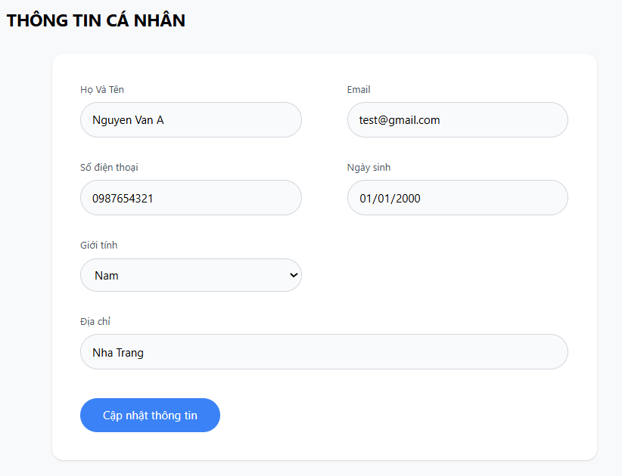

Test Case ID | Mô tả | Quy trình | Điều kiện tiên quyết | Kết quả mong đợi | Kết quả thực tế | Kết quả |  |  |  |  |  | Chú thích
 |  |  |  |  |  | Vòng 1 |  |  | Vòng 2
 |  |  |  |  |  | Trạng thái | Ngày kiểm tra | Người kiểm tra | Trạng thái | Ngày kiểm tra | Người kiểm tra
GUI_SHOW Quản lý tài khoản
GUI-TTCN01 | [Thông tin cá nhân] Title | Mở bảng thông tin cá nhân | Đăng nhập thành công vào hệ thống | -Label : black -Status : enable | -Label : black -Status : enable | Passed | 2026-04-10 | Luân
GUI-TTCN02 | [Họ và Tên] Textbox | Mở bảng thông tin cá nhân | Đăng nhập thành công vào hệ thống | -Text color : black -Status : enable | -Text color : black -Status : enable | Passed | 2026-04-10 | Luân
GUI-TTCN03 | [Email] Textbox | Mở bảng thông tin cá nhân | Đăng nhập thành công vào hệ thống | -Text color : black -Status : enable | #ERROR! | Passed | 2026-04-10 | Luân
GUI-TTCN04 | [Số điện thoại] Textbox | Mở bảng thông tin cá nhân | Đăng nhập thành công vào hệ thống | -Text color : black -Status : enable | -Text color : black -Status : enable | Passed | 2026-04-10 | Luân
GUI-TTCN05 | [Ngày sinh] Textbox / Date Picker | Mở bảng thông tin cá nhân | Đăng nhập thành công vào hệ thống | -Text color : black -Status : enable | -Text color : black -Status : enable | Passed | 2026-04-10 | Luân
GUI-TTCN06 | [Giới tính] Dropdown list | Mở bảng thông tin cá nhân | Đăng nhập thành công vào hệ thống | -Text color : black -Status : enable | -Text color : black -Status : enable | Passed | 2026-04-10 | Luân
GUI-TTCN07 | [Địa chỉ] Textbox | Mở bảng thông tin cá nhân | Đăng nhập thành công vào hệ thống | -Text color : black -Status : enable | -Text color : black -Status : enable | Passed | 2026-04-10 | Luân
GUI-TTCN08 | [Cập nhật thông tin] Button | Mở bảng thông tin cá nhân | Đăng nhập thành công vào hệ thống | -Text color : light -Status : enable -Background : primary | -Text color : light -Status : enable -Background : primary | Passed | 2026-04-10 | Luân
FUNCTION_SHOW Quản lý tài khoản
FUNC-TTCN01 | Xác thực trang Thông tin cá nhân | 1. Đăng nhập vào hệ thống 2. Truy cập mục Thông tin cá nhân | Đăng nhập thành công vào hệ thống | Hiển thị đúng form | Hiển thị đúng form | Passed | 2026-04-10 | Luân
FUNC-TTCN02 | Hiển thị thông tin hiện tại | 1. Mở Thông tin cá nhân | Đăng nhập thành công vào hệ thống | Dữ liệu hiển thị đúng | Dữ liệu hiển thị đúng | Passed | 2026-04-10 | Luân
FUNC-TTCN03 | Cập nhật thông tin thành công | 1. Mở Thông tin cá nhân 2. Thay đổi Họ tên, SĐT, Địa chỉ... 3. Nhấn “Cập nhật thông tin” | Đăng nhập thành công vào hệ thống | Cập nhật thành công và hiển thị thông báo thành công | Cập nhật thành công và hiển thị thông báo thành công | Failed | 2026-04-10 | Luân | Passed | 2026-04-12 | Hà
FUNC-TTCN04 | Kiểm tra validation bắt buộc | 1. Xóa Họ và Tên hoặc Email 2. Nhấn “Cập nhật thông tin” | Đăng nhập thành công vào hệ thống | Hiển thị thông báo lỗi bắt buộc | Hiển thị thông báo lỗi | Failed | 2026-04-10 | Luân | Passed | 2026-04-12 | Hà
FUNC-TTCN05 | Kiểm tra định dạng Email | 1. Nhập Email sai định dạng 2. Nhấn “Cập nhật thông tin” | Đăng nhập thành công vào hệ thống | Hiển thị thông báo lỗi Email | Hiển thị thông báo lỗi Email | Passed | 2026-04-10 | Luân
FUNC-TTCN06 | Kiểm tra cập nhật Ngày sinh | 1. Thay đổi Ngày sinh 2. Nhấn “Cập nhật thông tin” | Đăng nhập thành công vào hệ thống | Cập nhật ngày sinh thành công | Cập nhật ngày sinh thành công | Failed | 2026-04-10 | Luân | Passed | 2026-04-12 | Hà
FUNC-TTCN07 | Kiểm tra chọn Giới tính | 1. Chọn Giới tính khác (Nam/Nữ/Khác) 2. Nhấn “Cập nhật thông tin” | Đăng nhập thành công vào hệ thống | Giới tính được cập nhật đúng | Cập nhật giới tính thành công | Passed | 2026-04-10 | Luân

Đánh giá
Project Name | XÂY DỰNG WEBSITE ĐẶT TOUR DU LỊCH TÍCH HỢP HỆ THỐNG GỢI Ý DỰA TRÊN AI
Module Code | Đánh giá
 | Hoàn thành | Lỗi | Chưa kiểm tra | Bị chặn | Tổng lần kiểm tra
Round 1 | 11 | 4 | 0 | 0 | 15
Round 2 | 4 | 0 | 0 | 0 | 4
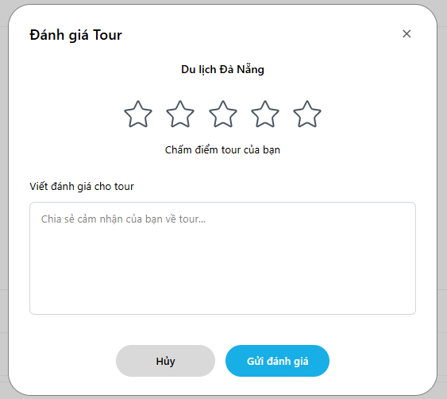

Test Case ID | Mô tả | Quy trình | Điều kiện tiên quyết | Kết quả mong đợi | Kết quả thực tế | Kết quả |  |  |  |  |  | Chú thích
 |  |  |  |  |  | Vòng 1 |  |  | Vòng 2
 |  |  |  |  |  | Trạng thái | Ngày kiểm tra | Người kiểm tra | Trạng thái | Ngày kiểm tra | Người kiểm tra
GUI_SHOW Quản lý tài khoản
GUI-DGT01 | [Tiêu đề form] Title | Mở popup đánh giá tour | Mở được form đánh giá của tour đã hoàn thành | -Label : black -Status : enable | -Label : black -Status : enable | Passed | 2026-04-11 | Hà
GUI-DGT02 | [Tên tour] Label | Mở popup đánh giá tour | Mở được form đánh giá của tour đã hoàn thành | -Label : black -Status : enable | -Label : black -Status : enable | Passed | 2026-04-11 | Hà
GUI-DGT03 | [5 ngôi sao] Star Rating | Mở popup đánh giá tour | Mở được form đánh giá của tour đã hoàn thành | -Label : black -Status : enable | -Label : black -Status : enable | Passed | 2026-04-11 | Hà
GUI-DGT04 | [Chấm điểm tour của bạn] Label | Mở popup đánh giá tour | Mở được form đánh giá của tour đã hoàn thành | -Label : black -Status : enable | -Label : black -Status : enable | Passed | 2026-04-11 | Hà
GUI-DGT05 | [Viết đánh giá cho tour] Label | Mở popup đánh giá tour | Mở được form đánh giá của tour đã hoàn thành | -Label : black -Status : enable | -Label : black -Status : enable | Passed | 2026-04-11 | Hà
GUI-DGT06 | [Ô nhập đánh giá] Textbox | Mở popup đánh giá tour | Mở được form đánh giá của tour đã hoàn thành | -Text color : black -Status : enable | -Text color : black -Status : enable | Passed | 2026-04-11 | Hà
GUI-DGT07 | Nút [Hủy] Button | Mở popup đánh giá tour | Mở được form đánh giá của tour đã hoàn thành | -Text color : black -Status : enable | -Text color : black -Status : enable | Passed | 2026-04-11 | Hà
GUI-DGT08 | Nút [Gửi đánh giá] Button | Mở popup đánh giá tour | Mở được form đánh giá của tour đã hoàn thành | -Text color : white -Status : enable | -Text color : white -Status : enable | Failed | 2026-04-11 | Hà | Passed | 2026-04-12 | Luân
FUNCTION_SHOW Quản lý tài khoản
FUNC-DGT01 | Gửi đánh giá thành công (5 sao + nội dung) | 1. Chọn số sao 2. Nhập nội dung 3. Nhấn “Gửi đánh giá” | Mở được form đánh giá của tour đã hoàn thành | Hiển thị thông báo “Cảm ơn đánh giá của bạn”, lưu vào DB, popup đóng | Hiển thị thông báo “Cảm ơn đánh giá của bạn”, lưu vào DB, popup đóng | Passed | 2026-04-11 | Hà
FUNC-DGT02 | Gửi đánh giá chỉ có sao (không nội dung) | 1. Chọn số sao 2. Không nhập nội dung 3. Nhấn “Gửi đánh giá” | Mở được form đánh giá của tour đã hoàn thành | Gửi thành công (nội dung không bắt buộc) | Gửi thành công (nội dung không bắt buộc) | Failed | 2026-04-11 | Hà | Passed | 2026-04-12 | Luân
FUNC-DGT03 | Validation bắt buộc chọn sao | 1. Không chọn sao 2. Nhấn “Gửi đánh giá” | Mở được form đánh giá của tour đã hoàn thành | Hiển thị thông báo lỗi “Vui lòng chọn số sao đánh giá” | Hiển thị thông báo lỗi “Vui lòng chọn số sao đánh giá” | Failed | 2026-04-11 | Hà | Passed | 2026-04-12 | Luân
FUNC-DGT04 | Giới hạn ký tự textbox | 1. Chọn số sao 2.Nhập > 1000 ký tự vào ô đánh giá 3.Nhấn “Gửi đánh giá | Mở được form đánh giá của tour đã hoàn thành | Không cho nhập vượt giới hạn hoặc hiển thị cảnh báo | Giới hạn ký tự hoạt động | Failed | 2026-04-11 | Hà | Passed | 2026-04-12 | Luân
FUNC-DGT05 | Hủy đánh giá | 1. Chọn sao + nhập nội dung 2. Nhấn “Hủy” | Mở được form đánh giá của tour đã hoàn thành | Popup đóng, dữ liệu không được lưu | Không lưu dữ liệu | Passed | 2026-04-11 | Hà

Danh sách tour
Project Name | XÂY DỰNG WEBSITE ĐẶT TOUR DU LỊCH TÍCH HỢP HỆ THỐNG GỢI Ý DỰA TRÊN AI
Module Code | Quản lý tour
 | Hoàn thành | Lỗi | Chưa kiểm tra | Bị chặn | Tổng lần kiểm tra
Round 1 | 12 | 5 | 0 | 0 | 17
Round 2 | 5 | 0 | 0 | 0 | 5


Test Case ID | Mô tả | Quy trình | Điều kiện tiên quyết | Kết quả mong đợi | Kết quả thực tế | Kết quả |  |  |  |  |  | Chú thích
 |  |  |  |  |  | Vòng 1 |  |  | Vòng 2
 |  |  |  |  |  | Trạng thái | Ngày kiểm tra | Người kiểm tra | Trạng thái | Ngày kiểm tra | Người kiểm tra
GUI_SHOW Quản lý tài khoản
GUI-QLT01 | [Quản lý tour] Title | Mở trang Quản lý tour | Đăng nhập thành công, có quyền Admin/Quản lý | -Label : black -Status : enable | -Label : black -Status : enable | Passed | 2026-04-11 | Luân
GUI-QLT02 | [Ô tìm kiếm] Textbox | Mở trang Quản lý tour | Đăng nhập thành công, có quyền Admin/Quản lý | -Text color : black -Status : enable | -Text color : black -Status : enable | Passed | 2026-04-11 | Luân
GUI-QLT03 | Nút [Tìm] Button | Mở trang Quản lý tour | Đăng nhập thành công, có quyền Admin/Quản lý | -Text color : white -Status : enable | -Text color : white -Status : enable | Passed | 2026-04-11 | Luân
GUI-QLT04 | Nút [Tạo mới] Button | Mở trang Quản lý tour | Đăng nhập thành công, có quyền Admin/Quản lý | -Text color : white -Status : enable | -Text color : white -Status : enable | Passed | 2026-04-11 | Luân
GUI-QLT05 | Bảng dữ liệu tour [Table] | Mở trang Quản lý tour | Đăng nhập thành công, có quyền Admin/Quản lý | -Text color : white -Status : enable | -Text color : white -Status : enable | Passed | 2026-04-11 | Luân
GUI-QLT06 | Cột [Hành động] - Icon Xem chi tiết | Mở trang Quản lý tour | Đăng nhập thành công, có quyền Admin/Quản lý | -Status : enable | -Status : enable | Passed | 2026-04-11 | Luân
GUI-QLT07 | Cột [Hành động] - Icon Chỉnh sửa | Mở trang Quản lý tour | Đăng nhập thành công, có quyền Admin/Quản lý | -Status : enable | -Status : enable | Passed | 2026-04-11 | Luân
GUI-QLT08 | Cột [Hành động] - Icon Xóa | Mở trang Quản lý tour | Đăng nhập thành công, có quyền Admin/Quản lý | -Status : enable | -Status : enable | Passed | 2026-04-11 | Luân
GUI-QLT09 | Phân trang (Pagination) | Mở trang Quản lý tour | Đăng nhập thành công, có quyền Admin/Quản lý | -Text color : white -Status : enable | -Text color : white -Status : enable | Failed | 2026-04-11 | Luân | Passed | 2026-04-14 | Hà
FUNCTION_SHOW Quản lý tài khoản
FUNC-QLT01 | Tìm kiếm tour theo từ khóa | 1. Nhập từ khóa vào ô tìm kiếm 2. Nhấn nút Tìm | Đăng nhập thành công, có quyền Admin/Quản lý | Hiển thị danh sách tour khớp với từ khóa tìm kiếm | Hiển thị kết quả tìm kiếm đúng | Failed | 2026-04-11 | Luân | Passed | 2026-04-14 | Hà
FUNC-QLT02 | Tạo tour mới | 1. Nhấn nút [Tạo mới] | Đăng nhập thành công, có quyền Admin/Quản lý | Hiển thị form tạo tour | Hiển thị form tạo tour | Failed | 2026-04-11 | Luân | Passed | 2026-04-14 | Hà
FUNC-QLT03 | Xem chi tiết tour | 1. Nhấn icon mắt (Xem) tại cột Hành động | Đăng nhập thành công, có quyền Admin/Quản lý | Hiển thị form chi tiết tour với đầy đủ thông tin | Hiển thị form chi tiết tour với đầy đủ thông tin | Failed | 2026-04-11 | Luân | Passed | 2026-04-14 | Hà
FUNC-QLT04 | Chỉnh sửa thông tin tour | 1. Nhấn icon chỉnh sửa | Đăng nhập thành công, có quyền Admin/Quản lý | Hiện thị form chỉnh sửa thông tin tour | Hiện thị form chỉnh sửa thông tin tour | Passed | 2026-04-11 | Luân
FUNC-QLT05 | Xóa tour | 1. Nhấn icon thùng rác 2. Xác nhận xóa | Đăng nhập thành công, có quyền Admin/Quản lý | Tour bị xóa khỏi danh sách, hiển thị thông báo thành công | Xóa tour thành công | Passed | 2026-04-11 | Luân
FUNC-QLT06 | Kiểm tra hiển thị trạng thái tour Hoạt đông /Ngưng | Mở trang Quản lý tour | Đăng nhập thành công, có quyền Admin/Quản lý | Hiển thị badge “Hoạt động” với màu xanh hoặc "Ngưng "với màu đỏ | Hiển thị badge đúng | Passed | 2026-04-11 | Luân
FUNC-QLT06 | Kiểm tra đổi trang thái tour | 1.Nhấn vào badge trạng thái | Đăng nhập thành công, có quyền Admin/Quản lý | Đổi được trạng thái tour | Đổi được trạng thái tour | Failed | 2026-04-11 | Luân | Passed | 2026-04-14 | Hà
FUNC-QLT07 | Phân trang (Pagination) | 1. Chuyển sang trang 2, trang 3… | Đăng nhập thành công, có quyền Admin/Quản lý | Chuyển trang đúng, dữ liệu thay đổi theo trang | Chuyển trang đúng, dữ liệu thay đổi theo trang | Passed | 2026-04-11 | Luân
FUNC-QLT08 | Tìm kiếm không có kết quả | Nhập từ khóa không tồn tại | Đăng nhập thành công, có quyền Admin/Quản lý | Hiển thị thông báo “Không có tour” | Hiển thị thông báo “Không có tour” | Passed | 2026-04-11 | Luân

Thêm mới tour
Project Name | XÂY DỰNG WEBSITE ĐẶT TOUR DU LỊCH TÍCH HỢP HỆ THỐNG GỢI Ý DỰA TRÊN AI
Module Code | Quản lý tour
 | Hoàn thành | Lỗi | Chưa kiểm tra | Bị chặn | Tổng lần kiểm tra
Round 1 | 8 | 7 | 0 | 0 | 15
Round 2 | 7 | 0 | 0 | 0 | 7
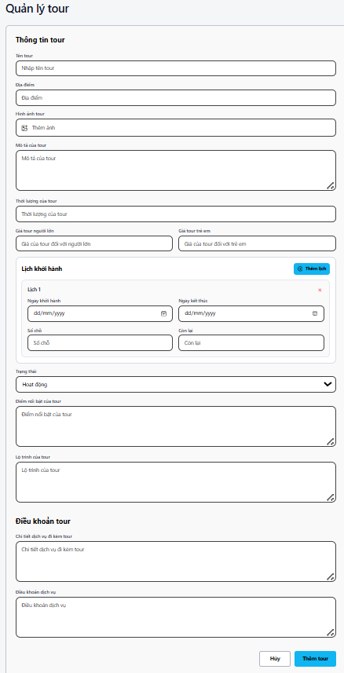

Test Case ID | Mô tả | Quy trình | Điều kiện tiên quyết | Kết quả mong đợi | Kết quả thực tế | Kết quả |  |  |  |  |  | Chú thích
 |  |  |  |  |  | Vòng 1 |  |  | Vòng 2
 |  |  |  |  |  | Trạng thái | Ngày kiểm tra | Người kiểm tra | Trạng thái | Ngày kiểm tra | Người kiểm tra
GUI_SHOW Quản lý tài khoản
GUI-TTT01 | [Thông tin tour] Title | Mở form Tạo mới tour | Đăng nhập, có quyền Admin/Quản lý | -Label : black -Status : enable | -Label : black -Status : enable | Passed | 2026-04-12 | Luân
GUI-TTT02 | [Tên tour] Textbox | Mở form Tạo mới tour | Đăng nhập, có quyền Admin/Quản lý | -Text color : black -Status : enable Placeholder: “Nhập tên tour” | -Text color : black -Status : enable Placeholder: “Nhập tên tour” | Passed | 2026-04-12 | Luân
GUI-TTT03 | [Địa điểm] Textbox | Mở form Tạo mới tour | Đăng nhập, có quyền Admin/Quản lý | -Text color : black -Status : enable | -Text color : black -Status : enable | Passed | 2026-04-12 | Luân
GUI-TTT04 | [Hình ảnh tour] Button + Preview | Mở form Tạo mới tour | Đăng nhập, có quyền Admin/Quản lý | -Status : enable | -Status : enable | Passed | 2026-04-12 | Luân
GUI-TTT05 | [Mô tả của tour] Textarea | Mở form Tạo mới tour | Đăng nhập, có quyền Admin/Quản lý | -Text color : black -Status : enable | -Text color : black -Status : enable | Passed | 2026-04-12 | Luân
GUI-TTT06 | [Thời lượng của tour] Textbox | Mở form Tạo mới tour | Đăng nhập, có quyền Admin/Quản lý | -Text color : black -Status : enable | -Text color : black -Status : enable | Passed | 2026-04-12 | Luân
GUI-TTT07 | [Giá tour người lớn] Textbox | Mở form Tạo mới tour | Đăng nhập, có quyền Admin/Quản lý | -Text color : black -Status : enable | -Text color : black -Status : enable | Passed | 2026-04-12 | Luân
GUI-TTT08 | [Giá tour trẻ em] Textbox | Mở form Tạo mới tour | Đăng nhập, có quyền Admin/Quản lý | -Text color : black -Status : enable | -Text color : black -Status : enable | Passed | 2026-04-12 | Luân
GUI-TTT09 | [Lịch khởi hành] Section | Mở form Tạo mới tour | Đăng nhập, có quyền Admin/Quản lý | Hiển thị phần Lịch khởi hành + nút “Thêm lịch” | Hiển thị đúng section | Passed | 2026-04-12 | Luân
GUI-TTT10 | [Trạng thái] Dropdown list | Mở form Tạo mới tour | Đăng nhập, có quyền Admin/Quản lý | -Text color : black -Status : enable Mặc định “Hoạt động” | -Text color : black -Status : enable | Passed | 2026-04-12 | Luân
GUI-TTT11 | [Điểm nổi bật của tour] Textarea | Mở form Tạo mới tour | Đăng nhập, có quyền Admin/Quản lý | -Text color : black -Status : enable | -Text color : black -Status : enable | Passed | 2026-04-12 | Luân
GUI-TTT12 | [Lộ trình của tour] Textarea | Mở form Tạo mới tour | Đăng nhập, có quyền Admin/Quản lý | -Text color : black -Status : enable | -Text color : black -Status : enable | Passed | 2026-04-12 | Luân
GUI-TTT13 | [Điều khoản tour] Section | Mở form Tạo mới tour | Đăng nhập, có quyền Admin/Quản lý | Hiển thị đầy đủ 2 textarea điều khoản | Hiển thị đúng | Passed | 2026-04-12 | Luân
GUI-TTT14 | Nút [Hủy] Button | Mở form Tạo mới tour | Đăng nhập, có quyền Admin/Quản lý | -Text color : black -Status : enable | -Text color : black -Status : enable | Passed | 2026-04-12 | Luân
GUI-TTT15 | Nút [Thêm tour] Button | Mở form Tạo mới tour | Đăng nhập, có quyền Admin/Quản lý | -Text color : white -Status : enable | -Text color : white -Status : enable | Passed | 2026-04-12 | Luân
FUNCTION_SHOW Quản lý tài khoản
FUNC-TTT01 | Tạo tour mới thành công | 1. Nhấn [Tạo mới] 2. Điền đầy đủ thông tin 3. Nhấn [Thêm tour] | Đăng nhập, có quyền Admin/Quản lý | Tạo tour thành công + Hiển thị thông báo “Thêm tour thành công” + Quay về danh sách | Tạo tour thành công + Hiển thị thông báo “Thêm tour thành công” + Quay về danh sách | Passed | 2026-04-12 | Luân
FUNC-TTT02 | Validation bắt buộc các trường chính | 1. Nhấn [Tạo mới] 2. Để trống 1 trường bất kì hoặc tất cả 3. Nhấn [Thêm Tour] | Đăng nhập, có quyền Admin/Quản lý | Hiển thị thông báo lỗi bắt buộc cho các trường required | Hiển thị thông báo lỗi bắt buộc cho các trường required | Failed | 2026-04-12 | Luân | Passed | 2026-04-13 | Hà
FUNC-TTT03 | Thêm lịch khởi hành | 1. Nhấn nút [Thêm lịch] 2. Nhập Ngày khởi hành, Ngày kết thúc, Số chỗ | Đăng nhập, có quyền Admin/Quản lý | Thêm được 1 lịch khởi hành mới vào danh sách | Thêm được 1 lịch khởi hành mới vào danh sách | Failed | 2026-04-12 | Luân | Passed | 2026-04-13 | Hà
FUNC-TTT04 | Upload hình ảnh tour | 1. Nhấn nút Thêm ảnh 2. Chọn file ảnh hợp lệ | Đăng nhập, có quyền Admin/Quản lý | Upload ảnh thành công | Upload ảnh thành công | Failed | 2026-04-12 | Luân | Passed | 2026-04-13 | Hà
FUNC-TTT05 | Upload hình ảnh không hợp lệ | 1. Nhấn nút Thêm ảnh 2. Chọn file ảnh không hợp lệ (không phải pdf,txt hoặc kích cỡ quá lớn) | Đăng nhập, có quyền Admin/Quản lý | Hiển thị thông báo lỗi ,không thể up được ảnh | Hiển thị thông báo lỗi ,không thể up được ảnh | Failed | 2026-04-12 | Luân | Passed | 2026-04-13 | Hà
FUNC-TTT06 | Hủy thao tác tạo | 1. Nhập thông tin 2. Nhấn nút [Hủy] | Đăng nhập, có quyền Admin/Quản lý | Đóng form, dữ liệu không được lưu | Đóng form, dữ liệu không được lưu | Passed | 2026-04-12 | Luân
FUNC-TTT07 | Kiểm tra định dạng ngày khởi hành | 1.Nhấn tạo mới 2.Nhập ngày khởi hành là ngày trong quá khứ | Đăng nhập, có quyền Admin/Quản lý | Không thể nhập ngày khởi hành là ngày quá khứ | Không thể nhập ngày khởi hành là ngày quá khứ | Failed | 2026-04-12 | Luân | Passed | 2026-04-13 | Hà
FUNC-TTT08 | Kiểm tra định dạng ngày khết thúc | 1.Nhấn tạo mới 2.Nhập ngày kết thúc trước ngày khởi hành | Đăng nhập, có quyền Admin/Quản lý | Không thể nhập ngày kết thúc trước ngày khởi hành | Không thể nhập ngày kết thúc trước ngày khởi hành | Failed | 2026-04-12 | Luân | Passed | 2026-04-13 | Hà
FUNC-TTT09 | Lưu tour với nhiều lịch khởi hành | 1.Nhấn tạo mới 2.Thêm 2-3 lịch khởi hành khác nhau → Nhấn [Thêm tour] | Đăng nhập, có quyền Admin/Quản lý | Lưu thành công tất cả các lịch khởi hành | Lưu nhiều lịch thành công | Failed | 2026-04-12 | Luân | Passed | 2026-04-13 | Hà

Chỉnh sửa tour
Project Name | XÂY DỰNG WEBSITE ĐẶT TOUR DU LỊCH TÍCH HỢP HỆ THỐNG GỢI Ý DỰA TRÊN AI
Module Code | Quản lý tour
 | Hoàn thành | Lỗi | Chưa kiểm tra | Bị chặn | Tổng lần kiểm tra
Round 1 | 17 | 5 | 0 | 0 | 22
Round 2 | 5 | 0 | 0 | 0 | 5
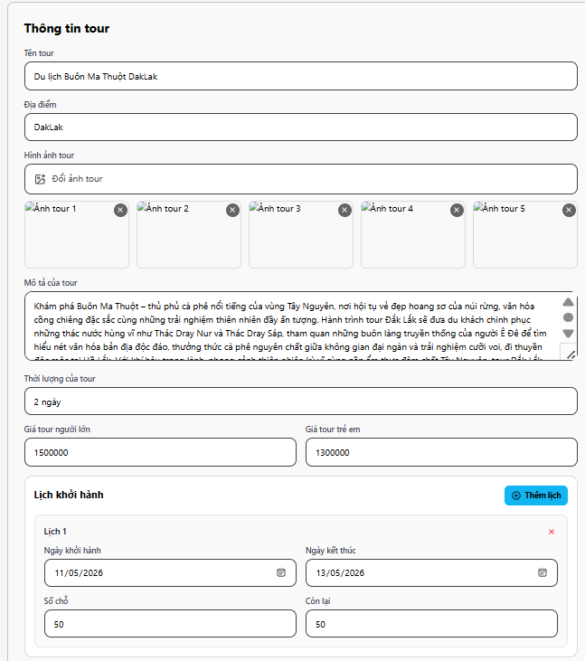
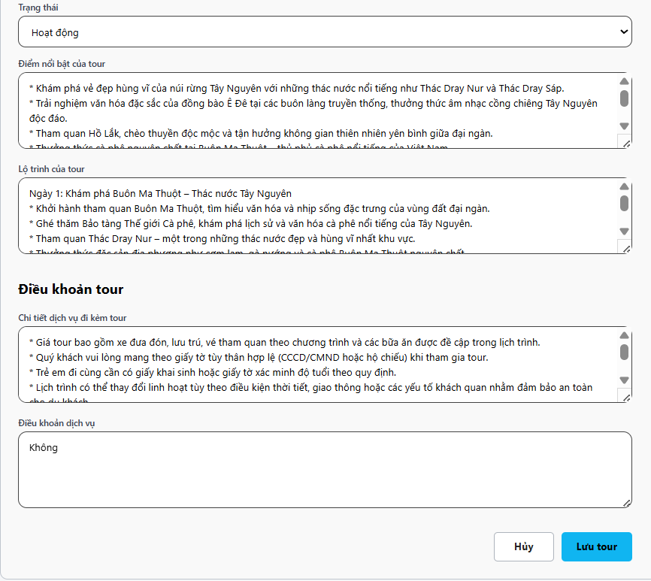

Test Case ID | Mô tả | Quy trình | Điều kiện tiên quyết | Kết quả mong đợi | Kết quả thực tế | Kết quả |  |  |  |  |  | Chú thích
 |  |  |  |  |  | Vòng 1 |  |  | Vòng 2
 |  |  |  |  |  | Trạng thái | Ngày kiểm tra | Người kiểm tra | Trạng thái | Ngày kiểm tra | Người kiểm tra
GUI_SHOW Quản lý tài khoản
GUI-CTT01 | [Thông tin tour] Title | Mở form Thông tin tour (chỉnh sửa) | Đăng nhập, có quyền Admin/Quản lý | -Label : black -Status : enable | -Label : black -Status : enable | Passed | 2026-04-12 | Luân
GUI-CTT02 | [Tên tour] Textbox | Mở form Thông tin tour | Đăng nhập, có quyền Admin/Quản lý | -Text color : black -Status : enable Hiển thị dữ liệu đã có | -Text color : black -Status : enable | Passed | 2026-04-12 | Luân
GUI-CTT03 | [Địa điểm] Textbox | Mở form Thông tin tour | Đăng nhập, có quyền Admin/Quản lý | -Text color : black -Status : enable Hiển thị dữ liệu đã có | -Text color : black -Status : enable | Passed | 2026-04-12 | Luân
GUI-CTT04 | Khu vực [Hình ảnh tour] | Mở form Thông tin tour | Đăng nhập, có quyền Admin/Quản lý | Hiển thị tối đa 5 ảnh + nút “Đổi ảnh tour” + nút xóa từng ảnh | Hiển thị đúng 5 ảnh | Passed | 2026-04-12 | Luân
GUI-CTT05 | [Mô tả của tour] Textarea | Mở form Thông tin tour | Đăng nhập, có quyền Admin/Quản lý | -Text color : black -Status : enable Hiển thị nội dung đầy đủ | -Text color : black -Status : enable | Passed | 2026-04-12 | Luân
GUI-CTT06 | [Thời lượng của tour] Textbox | Mở form Thông tin tour | Đăng nhập, có quyền Admin/Quản lý | -Text color : black -Status : enable | -Text color : black -Status : enable | Passed | 2026-04-12 | Luân
GUI-CTT07 | [Giá tour người lớn] Textbox | Mở form Thông tin tour | Đăng nhập, có quyền Admin/Quản lý | -Text color : black -Status : enable | -Text color : black -Status : enable | Passed | 2026-04-12 | Luân
GUI-CTT08 | [Giá tour trẻ em] Textbox | Mở form Thông tin tour | Đăng nhập, có quyền Admin/Quản lý | -Text color : black -Status : enable | -Text color : black -Status : enable | Passed | 2026-04-12 | Luân
GUI-CTT09 | Phần [Lịch khởi hành] | Mở form Thông tin tour | Đăng nhập, có quyền Admin/Quản lý | Hiển thị danh sách lịch + nút [Thêm lịch] | Hiển thị đúng lịch | Passed | 2026-04-12 | Luân
GUI-CTT10 | [Trạng thái] Dropdown | Mở form Thông tin tour | Đăng nhập, có quyền Admin/Quản lý | -Text color : black -Status : enable Hiển thị “Hoạt động” | -Text color : black -Status : enable | Passed | 2026-04-12 | Luân
GUI-CTT11 | Nút [Hủy] Button | Mở form Thông tin tour | Đăng nhập, có quyền Admin/Quản lý | -Text color : black -Status : enable | -Text color : black -Status : enable | Passed | 2026-04-12 | Luân
GUI-CTT12 | Nút [Lưu tour] Button | Mở form Thông tin tour | Đăng nhập, có quyền Admin/Quản lý | -Text color : white -Status : enable Nền xanh nổi bật | -Text color : white -Status : enable | Passed | 2026-04-12 | Luân
FUNCTION_SHOW Quản lý tài khoản
FUNC-CTT01 | Chỉnh sửa tour thành công (Full) | 1. Chọn tour → Nhấn chỉnh sửa 2. Sửa tất cả các trường 3. Nhấn [Lưu tour] | Đăng nhập, có quyền Admin/Quản lý | Lưu thành công + Hiển thị thông báo “Cập nhật tour thành công” + Quay về danh sách | Cập nhật tour thành công | Passed | 2026-04-12 | Luân
FUNC-CTT02 | Chỉnh sửa thông tin cơ bản | 1.Sửa Tên tour, Địa điểm, Thời lượng 2.Nhấn [Lưu tour] | Đăng nhập, có quyền Admin/Quản lý | Dữ liệu cơ bản được cập nhật đúng vào database | Dữ liệu được lưu | Failed | 2026-04-12 | Luân | Passed | 2026-04-14 | Hà
FUNC-CTT03 | Thay đổi / Xóa / Thêm ảnh tour | 1. Xóa 1-2 ảnh cũ 2. Upload ảnh mới (tối đa 5) 3. Nhấn [Lưu tour] | Đăng nhập, có quyền Admin/Quản lý | Ảnh được cập nhật đúng (xóa + thêm mới) | Ảnh thay đổi thành công | Failed | 2026-04-12 | Luân | Passed | 2026-04-14 | Hà
FUNC-CTT04 | Chỉnh sửa mô tả và điểm nổi bật | 1.Sửa nội dung Mô tả + Điểm nổi bật 2. Nhấn [Lưu tour] | Đăng nhập, có quyền Admin/Quản lý | Nội dung văn bản dài được lưu đầy đủ | Lưu nội dung dài thành công | Passed | 2026-04-12 | Luân
FUNC-CTT05 | Chỉnh sửa lịch khởi hành | 1.Sửa ngày khởi hành, ngày kết thúc, số chỗ của lịch hiện tại 2.Nhấn [lưu tour] | Đăng nhập, có quyền Admin/Quản lý | Lịch được cập nhật đúng | Lịch khởi hành thay đổi | Failed | 2026-04-12 | Luân | Passed | 2026-04-14 | Hà
FUNC-CTT06 | Thêm lịch khởi hành mới khi chỉnh sửa | 1.Nhấn [Thêm lịch] 2. Nhập thông tin lịch mới 3. Nhấn [Lưu tour] | Đăng nhập, có quyền Admin/Quản lý | Tour được lưu kèm lịch mới | Thêm lịch thành công | Failed | 2026-04-12 | Luân | Passed | 2026-04-14 | Hà
FUNC-CTT07 | Chỉnh sửa giá tour | 1.Sửa Giá người lớn và Giá trẻ em 2. Nhấn [Lưu tour] | Đăng nhập, có quyền Admin/Quản lý | Giá mới được lưu và hiển thị đúng | Giá được cập nhật | Passed | 2026-04-12 | Luân
FUNC-CTT08 | Thay đổi trạng thái tour | 1.Đổi Trạng thái từ “Hoạt động” sang khác 2.Nhấn [Lưu tour] | Đăng nhập, có quyền Admin/Quản lý | Trạng thái được cập nhật đúng | Trạng thái thay đổi | Failed | 2026-04-12 | Luân | Passed | 2026-04-14 | Hà
FUNC-CTT09 | Chỉnh sửa điều khoản tour | 1.Sửa nội dung “Chí tiết dịch vụ đi kèm tour” và “Điều khoản dịch vụ” 2.Nhấn [Lưu Tour] | Đăng nhập, có quyền Admin/Quản lý | Điều khoản được lưu đúng | Lưu điều khoản thành công | Passed | 2026-04-12 | Luân
FUNC-CTT10 | Hủy chỉnh sửa tour | 1.Thay đổi nhiều thông tin 2.Nhấn [Hủy] | Đăng nhập, có quyền Admin/Quản lý | Đóng form, tất cả thay đổi bị hủy | Không lưu bất kỳ thay đổi nào | Passed | 2026-04-12 | Luân

Danh sách dịch vụ
Project Name | XÂY DỰNG WEBSITE ĐẶT TOUR DU LỊCH TÍCH HỢP HỆ THỐNG GỢI Ý DỰA TRÊN AI
Module Code | Quản lý dịch vụ
 | Hoàn thành | Lỗi | Chưa kiểm tra | Bị chặn | Tổng lần kiểm tra
Round 1 | 12 | 9 | 0 | 0 | 21
Round 2 | 9 | 0 | 0 | 0 | 9
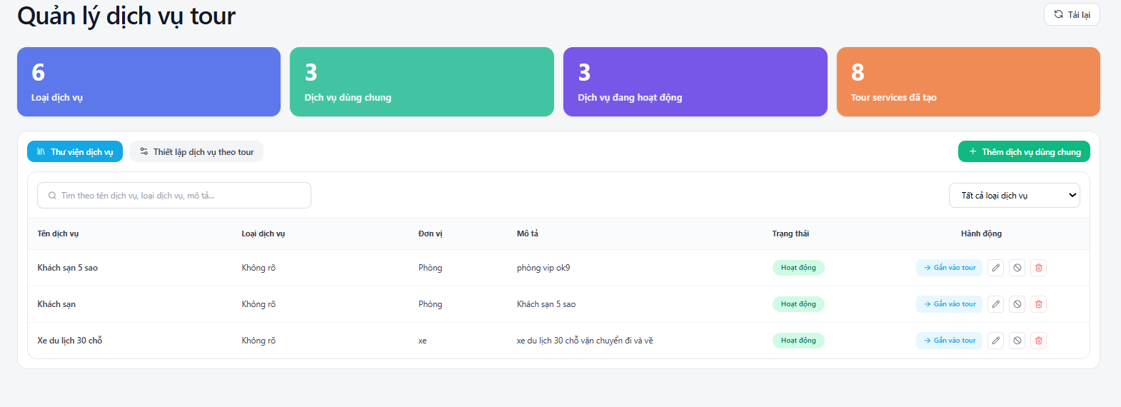

Test Case ID | Mô tả | Quy trình | Điều kiện tiên quyết | Kết quả mong đợi | Kết quả thực tế | Kết quả |  |  |  |  |  | Chú thích
 |  |  |  |  |  | Vòng 1 |  |  | Vòng 2
 |  |  |  |  |  | Trạng thái | Ngày kiểm tra | Người kiểm tra | Trạng thái | Ngày kiểm tra | Người kiểm tra
GUI_SHOW Quản lý tài khoản
GUI-QDDV01 | [Quản lý dịch vụ tour] Title | Mở trang Quản lý dịch vụ tour | Đăng nhập, có quyền Admin/Quản lý | -Label : black -Status : enable | -Label : black -Status : enable | Passed | 2026-04-11 | Hà
GUI-QDDV02 | [4 Card thống kê]Card | Mở trang Quản lý dịch vụ tour | Đăng nhập, có quyền Admin/Quản lý | Hiển thị đủ 4 card: Loại dịch vụ, Dịch vụ dùng chung, Dịch vụ đang hoạt động, Tour services đã tạo | Hiển thị đúng số liệu | Failed | 2026-04-11 | Hà | Passed | 2026-04-13 | Luân
GUI-QDDV03 | Tab [Thư viện dịch vụ] | Mở trang Quản lý dịch vụ tour | Đăng nhập, có quyền Admin/Quản lý | Tab đang active, nền xanh | Tab active đúng | Passed | 2026-04-11 | Hà
GUI-QDDV04 | Tab [Thiết lập dịch vụ theo tour] | Click tab Thiết lập dịch vụ theo tour | Đăng nhập, có quyền Admin/Quản lý | Chuyển sang tab Thiết lập dịch vụ theo tour | Chuyển tab thành công | Passed | 2026-04-11 | Hà
GUI-QDDV05 | [Ô tìm kiếm] Textbox | Mở trang Quản lý dịch vụ tour | Đăng nhập, có quyền Admin/Quản lý | -Text color : black -Status : enable Placeholder hiển thị | -Text color : black -Status : enable | Passed | 2026-04-11 | Hà
GUI-QDDV06 | Nút [Thêm dịch vụ dùng chung] | Mở trang Quản lý dịch vụ tour | Đăng nhập, có quyền Admin/Quản lý | -Text color : white -Status : enable Nền xanh + icon + | Nút hoạt động | Passed | 2026-04-11 | Hà
GUI-QDDV07 | Bảng dữ liệu - Cột [Tên dịch vụ] | Mở trang Quản lý dịch vụ tour | Đăng nhập, có quyền Admin/Quản lý | Hiển thị đúng tên dịch vụ | Hiển thị đúng | Passed | 2026-04-11 | Hà
GUI-QDDV08 | Bảng dữ liệu - Cột [Trạng thái] | Mở trang Quản lý dịch vụ tour | Đăng nhập, có quyền Admin/Quản lý | Hiển thị badge “Hoạt động” nền xanh | Hiển thị badge đúng | Passed | 2026-04-11 | Hà
GUI-QDDV09 | Cột [Hành động] - Nút Gắn vào tour | Mở trang Quản lý dịch vụ tour | Đăng nhập, có quyền Admin/Quản lý | -Status : enable | Nút hoạt động | Failed | 2026-04-11 | Hà | Passed | 2026-04-13 | Luân
GUI-QDDV10 | Cột [Hành động] - Icon Chỉnh sửa | Mở trang Quản lý dịch vụ tour | Đăng nhập, có quyền Admin/Quản lý | -Status : enable | Icon hoạt động | Passed | 2026-04-11 | Hà
GUI-QDDV11 | Cột [Hành động] - Icon Xóa | Mở trang Quản lý dịch vụ tour | Đăng nhập, có quyền Admin/Quản lý | -Status : enable | Icon hoạt động | Failed | 2026-04-11 | Hà | Passed | 2026-04-13 | Luân
GUI-QDDV12 | Nút [Tải lại] | Click nút Tải lại | Đăng nhập, có quyền Admin/Quản lý | Tải lại dữ liệu trang | Trang tải lại đúng | Failed | 2026-04-11 | Hà | Passed | 2026-04-13 | Luân
FUNCTION_SHOW Quản lý tài khoản
FUNC-QDDV01 | Hiển thị thống kê dịch vụ | 1.Mở trang Quản lý dịch vụ tour | Đăng nhập, có quyền Admin/Quản lý | Hiển thị đúng 4 card thống kê (6 Loại, 3 Dịch vụ dùng chung, 3 Đang hoạt động, 8 Đã tạo) | Số liệu hiển thị đúng | Failed | 2026-04-11 | Hà | Passed | 2026-04-13 | Luân
FUNC-QDDV02 | Tìm kiếm dịch vụ | 1.Nhập từ khóa vào ô tìm kiếm 2.Nhấn Enter hoặc chờ tự động | Đăng nhập, có quyền Admin/Quản lý | Hiển thị danh sách dịch vụ khớp với từ khóa | Kết quả tìm kiếm đúng | Failed | 2026-04-11 | Hà | Passed | 2026-04-13 | Luân
FUNC-QDDV03 | Thêm dịch vụ dùng chung | 1. Nhấn nút [+ Thêm dịch vụ dùng chung] 2. Điền thông tin 3. Lưu | Đăng nhập, có quyền Admin/Quản lý | Tạo dịch vụ mới thành công, xuất hiện trong bảng | Thêm dịch vụ thành công | Passed | 2026-04-11 | Hà
FUNC-QDDV04 | Gắn dịch vụ vào tour | 1. Nhấn nút “Gắn vào tour” của 1 dịch vụ | Đăng nhập, có quyền Admin/Quản lý | Mở form gắn tour đúng | Mở form gắn tour đúng | Failed | 2026-04-11 | Hà | Passed | 2026-05-12 | Luân
FUNC-QDDV05 | Chỉnh sửa dịch vụ | 1. Nhấn icon chỉnh sửa | Đăng nhập, có quyền Admin/Quản lý | Mở thành công form chỉnh thông tin | Mở thành công form chỉnh thông tin | Passed | 2026-04-11 | Hà
FUNC-QDDV06 | Xóa dịch vụ | 1. Nhấn icon thùng rác 2. Xác nhận xóa | Đăng nhập, có quyền Admin/Quản lý | Dịch vụ bị xóa khỏi danh sách + Thông báo thành công | Dịch vụ bị xóa khỏi danh sách + Thông báo thành công | Failed | 2026-04-11 | Hà | Passed | 2026-05-12 | Luân
FUNC-QDDV07 | Lọc theo trạng thái | 1.Chọn “Tất cả dịch vụ” hoặc lọc theo trạng thái | Đăng nhập, có quyền Admin/Quản lý | Hiển thị đúng danh sách theo bộ lọc | Hiển thị đúng danh sách theo bộ lọc | Passed | 2026-04-11 | Hà
FUNC-QDDV08 | Tải lại dữ liệu | 1.Nhấn nút [Tải lại] ở góc trên phải | Đăng nhập, có quyền Admin/Quản lý | Dữ liệu được refresh, hiển thị thông tin mới nhất | Tải lại thành công | Failed | 2026-04-11 | Hà | Passed | 2026-05-12 | Luân
FUNC-QDDV09 | Xem chi tiết dịch vụ (nếu có) | 1.Nhấn vào tên dịch vụ hoặc icon xem | Đăng nhập, có quyền Admin/Quản lý | Hiển thị đầy đủ thông tin chi tiết của dịch vụ | Hiển thị chi tiết đúng | Passed | 2026-04-11 | Hà

Thêm mới dịch vụ dùng chung
Project Name | XÂY DỰNG WEBSITE ĐẶT TOUR DU LỊCH TÍCH HỢP HỆ THỐNG GỢI Ý DỰA TRÊN AI
Module Code | Quản lý dịch vụ
 | Hoàn thành | Lỗi | Chưa kiểm tra | Bị chặn | Tổng lần kiểm tra
Round 1 | 12 | 3 | 0 | 0 | 15
Round 2 | 3 | 0 | 0 | 0 | 3
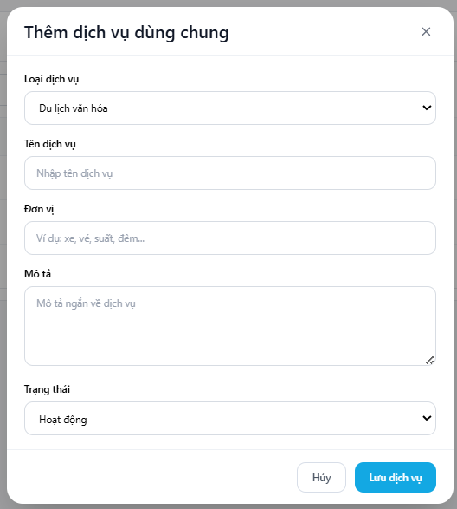

Test Case ID | Mô tả | Quy trình | Điều kiện tiên quyết | Kết quả mong đợi | Kết quả thực tế | Kết quả |  |  |  |  |  | Chú thích
 |  |  |  |  |  | Vòng 1 |  |  | Vòng 2
 |  |  |  |  |  | Trạng thái | Ngày kiểm tra | Người kiểm tra | Trạng thái | Ngày kiểm tra | Người kiểm tra
GUI_SHOW Quản lý tài khoản
GUI-TDDV01 | [Thêm dịch vụ dùng chung] Title | Mở form Thêm dịch vụ dùng chung | Nhấn nút [+ Thêm dịch vụ dùng chung] | -Label : black -Status : enable | -Label : black -Status : enable | Passed | 2026-04-11 | Hà
GUI-TDDV02 | [Loại dịch vụ] Dropdown list | Mở form | Form đang mở | -Text color : black -Status : enable | -Text color : black -Status : enable | Passed | 2026-04-11 | Hà
GUI-TDDV03 | [Tên dịch vụ] Textbox | Mở form | Form đang mở | -Text color : black -Status : enable Placeholder: “Nhập tên dịch vụ” | -Text color : black -Status : enable | Passed | 2026-04-11 | Hà
GUI-TDDV04 | [Đơn vị] Textbox | Mở form | Form đang mở | -Text color : black -Status : enable Placeholder: “Ví dụ: xe, vé, suất…” | -Text color : black -Status : enable | Passed | 2026-04-11 | Hà
GUI-TDDV05 | [Mô tả] Textarea | Mở form | Form đang mở | -Text color : black -Status : enable Placeholder: “Mô tả ngắn về dịch vụ” | -Text color : black -Status : enable | Passed | 2026-04-11 | Hà
GUI-TDDV06 | [Trạng thái] Dropdown list | Mở form | Form đang mở | -Text color : black -Status : enable Mặc định “Hoạt động” | -Text color : black -Status : enable | Passed | 2026-04-11 | Hà
GUI-TDDV07 | Nút [Hủy] Button | Mở form | Form đang mở | -Text color : black -Status : enable | -Text color : black -Status : enable | Passed | 2026-04-11 | Hà
GUI-TDDV08 | Nút [Lưu dịch vụ] Button | Mở form | Form đang mở | -Text color : white -Status : enable | -Text color : white -Status : enable | Passed | 2026-04-11 | Hà
FUNCTION_SHOW Quản lý tài khoản
FUNC-TDDV01 | Thêm dịch vụ dùng chung thành công | 1. Điền đầy đủ thông tin 2. Nhấn [Lưu dịch vụ] | Form đang mở | Tạo dịch vụ thành công + Thông báo “Thêm dịch vụ thành công” + Đóng form | Tạo dịch vụ thành công + Thông báo “Thêm dịch vụ thành công” + Đóng form | Passed | 2026-04-11 | Hà
FUNC-TDDV02 | Để trống các trường Validation bắt buộc | 1.Để trống Tên dịch vụ hoặc Loại dịch vụ 2.Nhấn [Lưu] | Form đang mở | Hiển thị thông báo lỗi bắt buộc cho các trường required | Hiển thị thông báo lỗi bắt buộc cho các trường required | Passed | 2026-04-11 | Hà | Passed | 2026-04-13 | Luân
FUNC-TDDV03 | Thêm dịch vụ với mô tả dài | 1.Nhập mô tả dài ( > 500 ký tự) 2. Nhấn [Lưu] | Form đang mở | Lưu thành công, dữ liệu được lưu đầy đủ | Lưu thành công, dữ liệu được lưu đầy đủ | Passed | 2026-04-11 | Hà | Passed | 2026-04-13 | Luân
FUNC-TDDV04 | Hủy thêm dịch vụ | 1.Nhập thông tin 2. Nhấn [Hủy] | Form đang mở | Đóng form, dữ liệu không được lưu | Đóng form, dữ liệu không được lưu | Passed | 2026-04-11 | Hà
FUNC-TDDV05 | Kiểm tra dropdown Loại dịch vụ | 1.Chọn các giá trị khác nhau trong dropdown Loại dịch vụ | Form đang mở | Dropdown hoạt động, giá trị được chọn đúng | Dropdown hoạt động, giá trị được chọn đúng | Passed | 2026-04-11 | Hà
FUNC-TDDV06 | Trạng thái mặc định khi thêm | 1.Mở form mà không thay đổi trạng thái 2.Nhấn Lưu | Form đang mở | Trạng thái mặc định là “Hoạt động” | Trạng thái mặc định đúng | Passed | 2026-04-11 | Hà
FUNC-TDDV07 | Thêm dịch vụ trùng tên | 1.Nhập tên dịch vụ đã tồn tại 2.Nhấn [Lưu] | Form đang mở | Hiển thị thông báo lỗi “Tên dịch vụ đã tồn tại” | Báo lỗi trùng tên | Passed | 2026-04-11 | Hà | Passed | 2026-04-13 | Luân

Thêm mới dịch vụ theo từng tour
Project Name | XÂY DỰNG WEBSITE ĐẶT TOUR DU LỊCH TÍCH HỢP HỆ THỐNG GỢI Ý DỰA TRÊN AI
Module Code | Quản lý dịch vụ
 | Hoàn thành | Lỗi | Chưa kiểm tra | Bị chặn | Tổng lần kiểm tra
Round 1 | 15 | 1 | 0 | 0 | 16
Round 2 | 1 | 0 | 0 | 0 | 1
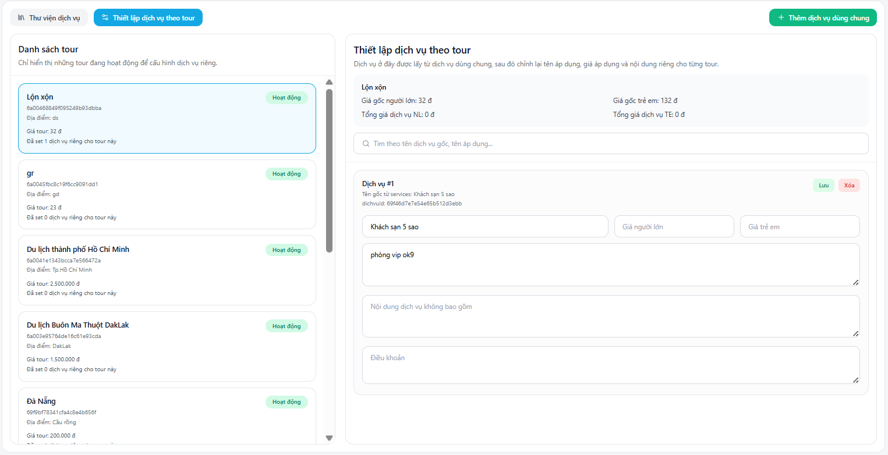

Test Case ID | Mô tả | Quy trình | Điều kiện tiên quyết | Kết quả mong đợi | Kết quả thực tế | Kết quả |  |  |  |  |  | Chú thích
 |  |  |  |  |  | Vòng 1 |  |  | Vòng 2
 |  |  |  |  |  | Trạng thái | Ngày kiểm tra | Người kiểm tra | Trạng thái | Ngày kiểm tra | Người kiểm tra
GUI_SHOW Quản lý tài khoản
GUI-TDDVTT01 | [Thiết lập dịch vụ theo tour] Title | Mở tab “Thiết lập dịch vụ theo tour” | Đăng nhập, vào trang Quản lý dịch vụ tour | -Label : black -Status : enable | -Label : black -Status : enable | Passed | 2026-04-11 | Hà
GUI-TDDVTT02 | Danh sách tour bên trái | Mở tab Thiết lập dịch vụ theo tour | Đăng nhập, vào trang Quản lý dịch vụ tour | Hiển thị danh sách các tour đang hoạt động | Hiển thị đúng danh sách tour | Passed | 2026-04-11 | Hà
GUI-TDDVTT03 | Thông tin tour được chọn | Click vào một tour trong danh sách | Đăng nhập, vào trang Quản lý dịch vụ tour | Hiển thị thông tin tour (tên, mã, địa điểm, giá…) ở panel phải | Hiển thị thông tin tour đúng | Passed | 2026-04-11 | Hà
GUI-TDDVTT04 | [Ô tìm kiếm dịch vụ] Textbox | Mở panel Thiết lập dịch vụ theo tour | Đăng nhập, vào trang Quản lý dịch vụ tour | -Text color : black -Status : enable Placeholder hiển thị | -Text color : black -Status : enable | Passed | 2026-04-11 | Hà
GUI-TDDVTT05 | Các trường Giá người lớn / Giá trẻ em | Trong dịch vụ đã gắn | Đăng nhập, vào trang Quản lý dịch vụ tour | -Text color : black -Status : enable | -Text color : black -Status : enable | Passed | 2026-04-11 | Hà
GUI-TDDVTT06 | [Nội dung dịch vụ không bao gồm] Textarea | Trong dịch vụ đã gắn | Đăng nhập, vào trang Quản lý dịch vụ tour | -Text color : black -Status : enable | -Text color : black -Status : enable | Passed | 2026-04-11 | Hà
GUI-TDDVTT07 | [Điều khoản] Textarea | Trong dịch vụ đã gắn | Đăng nhập, vào trang Quản lý dịch vụ tour | -Text color : black -Status : enable | -Text color : black -Status : enable | Passed | 2026-04-11 | Hà
GUI-TDDVTT08 | [Lưu] Button | Trong dịch vụ đã gắn | Đăng nhập, vào trang Quản lý dịch vụ tour | -Text color : white -Status : enable Nền xanh | Nút hoạt động | Passed | 2026-04-11 | Hà
GUI-TDDVTT09 | [Xóa] Button | Trong dịch vụ đã gắn | Đăng nhập, vào trang Quản lý dịch vụ tour | Nền đỏ / hồng - Status : enable | Nút hoạt động | Passed | 2026-04-11 | Hà
FUNCTION_SHOW Quản lý tài khoản
FUNC-TDDVTT01 | Gắn dịch vụ vào tour | 1. Chọn tour 2. Tìm và gắn dịch vụ từ thư viện | Đăng nhập, vào trang Quản lý dịch vụ tour | Gắn dịch vụ thành công | Gắn dịch vụ thành công | Passed | 2026-04-11 | Hà
FUNC-TDDVTT02 | Chỉnh giá dịch vụ theo tour | 1.Sửa Giá người lớn / Giá trẻ em 2. Nhấn [Lưu] | Đăng nhập, vào trang Quản lý dịch vụ tour | Giá cập nhật thành công | Giá cập nhật thành công | Passed | 2026-04-11 | Hà | Passed | 2026-04-13 | Luân
FUNC-TDDVTT03 | Chỉnh nội dung & điều khoản | 1.Sửa Nội dung dịch vụ và Điều khoản 2. Nhấn [Lưu] | Đăng nhập, vào trang Quản lý dịch vụ tour | Nội dung cập nhật đúng | Nội dung cập nhật đúng | Passed | 2026-04-11 | Hà
FUNC-TDDVTT04 | Xóa dịch vụ khỏi tour | 1.Nhấn nút [Xóa] của dịch vụ 2.Xác nhận | Đăng nhập, vào trang Quản lý dịch vụ tour | Xóa dịch vụ khỏi tour thành công | Xóa dịch vụ khỏi tour thành công | Passed | 2026-04-11 | Hà
FUNC-TDDVTT05 | Tìm kiếm dịch vụ trong tour | 1.Nhập từ khóa vào ô tìm kiếm | Đăng nhập, vào trang Quản lý dịch vụ tour | Lọc đúng dịch vụ theo tên | Tìm kiếm hoạt động đúng | Passed | 2026-04-11 | Hà
FUNC-TDDVTT06 | Lưu tất cả thay đổi | 1.Thay đổi nhiều dịch vụ 2.Nhấn Lưu (nếu có nút lưu chung) | Đăng nhập, vào trang Quản lý dịch vụ tour | Tất cả thay đổi được lưu | Lưu hàng loạt thành công | Passed | 2026-04-11 | Hà
FUNC-TDDVTT07 | Hiển thị tour chưa có dịch vụ | 1.Chọn tour chưa gắn dịch vụ nào | Đăng nhập, vào trang Quản lý dịch vụ tour | Hiển thị thông báo “Chưa có dịch vụ nào” hoặc danh sách trống | Hiển thị đúng trạng thái | Passed | 2026-04-11 | Hà

Chỉnh sửa dịch vụ
Project Name | XÂY DỰNG WEBSITE ĐẶT TOUR DU LỊCH TÍCH HỢP HỆ THỐNG GỢI Ý DỰA TRÊN AI
Module Code | Quản lý dịch vụ
 | Hoàn thành | Lỗi | Chưa kiểm tra | Bị chặn | Tổng lần kiểm tra
Round 1 | 14 | 1 | 0 | 0 | 15
Round 2 | 1 | 0 | 0 | 0 | 1
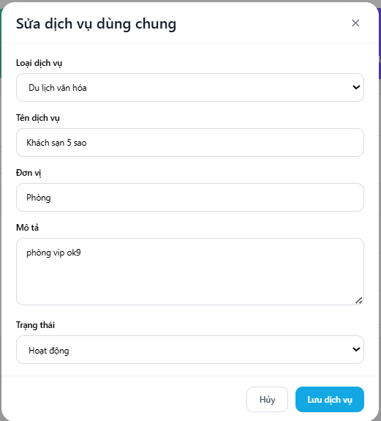

Test Case ID | Mô tả | Quy trình | Điều kiện tiên quyết | Kết quả mong đợi | Kết quả thực tế | Kết quả |  |  |  |  |  | Chú thích
 |  |  |  |  |  | Vòng 1 |  |  | Vòng 2
 |  |  |  |  |  | Trạng thái | Ngày kiểm tra | Người kiểm tra | Trạng thái | Ngày kiểm tra | Người kiểm tra
GUI_SHOW Quản lý tài khoản
GUI-SDDV01 | [Sửa dịch vụ dùng chung] Title | Mở form Sửa dịch vụ dùng chung | Nhấn icon chỉnh sửa trên một dịch vụ | -Label : black -Status : enable | -Label : black -Status : enable | Passed | 2026-04-11 | Hà
GUI-SDDV02 | [Loại dịch vụ] Dropdown list | Mở form Sửa | Form đang mở | -Text color : black -Status : enable | -Text color : black -Status : enable | Passed | 2026-04-11 | Hà
GUI-SDDV03 | [Tên dịch vụ] Textbox | Mở form Sửa | Form đang mở | -Text color : black -Status : enable | -Text color : black -Status : enable | Passed | 2026-04-11 | Hà
GUI-SDDV04 | [Đơn vị] Textbox | Mở form Sửa | Form đang mở | -Text color : black -Status : enable Hiển thị đơn vị hiện tại | -Text color : black -Status : enable | Passed | 2026-04-11 | Hà
GUI-SDDV05 | [Mô tả] Textarea | Mở form Sửa | Form đang mở | -Text color : black -Status : enable | -Text color : black -Status : enable | Passed | 2026-04-11 | Hà
GUI-SDDV06 | [Trạng thái] Dropdown list | Mở form Sửa | Form đang mở | -Text color : black -Status : enable | -Text color : black -Status : enable | Passed | 2026-04-11 | Hà
GUI-SDDV07 | Nút [Hủy] Button | Mở form Sửa | Form đang mở | -Text color : black -Status : enable | #ERROR! | Passed | 2026-04-11 | Hà
GUI-SDDV08 | Nút [Lưu dịch vụ] Button | Mở form Sửa | Form đang mở | -Text color : white -Status : enable | -Text color : white -Status : enable | Passed | 2026-04-11 | Hà
FUNCTION_SHOW Quản lý tài khoản
FUNC-SDDV01 | Sửa dịch vụ dùng chung thành công | 1. Nhấn icon chỉnh sửa của một dịch vụ 2. Sửa các trường thông tin (Tên, Mô tả, Đơn vị…) 3. Nhấn nút [Lưu dịch vụ] | Form Sửa đang mở | Cập nhật thành công + Hiển thị thông báo “Cập nhật dịch vụ thành công” + Đóng form và refresh danh sách | Cập nhật dịch vụ thành công | Passed | 2026-04-11 | Hà
FUNC-SDDV02 | Validation khi sửa (bắt buộc) | 1. Mở form sửa dịch vụ 2. Xóa nội dung Tên dịch vụ 3. Nhấn [Lưu dịch vụ] | Form Sửa đang mở | Hiển thị thông báo lỗi bắt buộc cho các trường required | Hiển thị lỗi validation | Failed | 2026-04-11 | Hà | Passed | 2026-04-13 | Luân
FUNC-SDDV03 | Sửa tên dịch vụ trùng với dịch vụ khác | 1. Mở form sửa 2. Đổi Tên dịch vụ thành tên đã tồn tại 3. Nhấn [Lưu dịch vụ] | Form Sửa đang mở | Hiển thị thông báo lỗi “Tên dịch vụ đã tồn tại” | Báo lỗi trùng tên | Passed | 2026-04-11 | Hà
FUNC-SDDV04 | Thay đổi trạng thái dịch vụ | 1. Mở form sửa 2. Đổi Trạng thái sang “Không hoạt động” 3. Nhấn [Lưu dịch vụ] | Form Sửa đang mở | Trạng thái được cập nhật đúng và hiển thị thay đổi trong danh sách | Trạng thái thay đổi thành công | Passed | 2026-04-11 | Hà
FUNC-SDDV05 | Sửa mô tả dài | 1. Mở form sửa 2. Nhập mô tả dài (> 500 ký tự) 3. Nhấn [Lưu dịch vụ] | Form Sửa đang mở | Lưu thành công toàn bộ nội dung mô tả | Lưu mô tả dài thành công | Passed | 2026-04-11 | Hà
FUNC-SDDV06 | Hủy chỉnh sửa dịch vụ | 1. Mở form sửa và thay đổi một số thông tin 2. Nhấn nút [Hủy] | Form Sửa đang mở | Đóng form, tất cả thay đổi không được lưu | Không lưu thay đổi | Passed | 2026-04-11 | Hà
FUNC-SDDV07 | Kiểm tra dữ liệu ban đầu khi mở form sửa | 1. Nhấn icon chỉnh sửa của dịch vụ 2. Quan sát các trường | Form Sửa đang mở | Tất cả các trường tự động hiển thị đúng dữ liệu hiện tại của dịch vụ | Dữ liệu preload đúng | Passed | 2026-04-11 | Hà

Danh sách đặt tour
Project Name | XÂY DỰNG WEBSITE ĐẶT TOUR DU LỊCH TÍCH HỢP HỆ THỐNG GỢI Ý DỰA TRÊN AI
Module Code | Quản lý đặt tour
 | Hoàn thành | Lỗi | Chưa kiểm tra | Bị chặn | Tổng lần kiểm tra
Round 1 | 14 | 2 | 0 | 0 | 16
Round 2 | 2 | 0 | 0 | 0 | 2


Test Case ID | Mô tả | Quy trình | Điều kiện tiên quyết | Kết quả mong đợi | Kết quả thực tế | Kết quả |  |  |  |  |  | Chú thích
 |  |  |  |  |  | Vòng 1 |  |  | Vòng 2
 |  |  |  |  |  | Trạng thái | Ngày kiểm tra | Người kiểm tra | Trạng thái | Ngày kiểm tra | Người kiểm tra
GUI_SHOW Quản lý tài khoản
GUI-QLDT01 | [Quản lý đặt tour] Title | Mở trang Quản lý đặt tour | Đăng nhập, có quyền Admin/Quản lý đặt tour | -Label : black -Status : enable | -Label : black -Status : enable | Passed | 2026-04-11 | Luân
GUI-QLDT02 | [Ô tìm kiếm] Textbox | Mở trang Quản lý đặt tour | Đăng nhập, có quyền Admin/Quản lý đặt tour | -Text color : black -Status : enable | -Text color : black -Status : enable | Passed | 2026-04-11 | Luân
GUI-QLDT03 | Nút [Tìm] Button | Mở trang Quản lý đặt tour | Đăng nhập, có quyền Admin/Quản lý đặt tour | -Text color : white -Status : enable | -Text color : white -Status : enable | Passed | 2026-04-11 | Luân
GUI-QLDT04 | Bảng dữ liệu - Cột [Khách hàng] | Mở trang Quản lý đặt tour | Đăng nhập, có quyền Admin/Quản lý đặt tour | -Text color : black -Status : enable | -Text color : black -Status : enable | Passed | 2026-04-11 | Luân
GUI-QLDT05 | Bảng dữ liệu - Cột [Mã đặt tour] | Mở trang Quản lý đặt tour | Đăng nhập, có quyền Admin/Quản lý đặt tour | -Text color : black -Status : enable | -Text color : black -Status : enable | Passed | 2026-04-11 | Luân
GUI-QLDT06 | Bảng dữ liệu - Cột [Trạng thái] | Mở trang Quản lý đặt tour | Đăng nhập, có quyền Admin/Quản lý đặt tour | -Text color : black -Status : enable | -Text color : black -Status : enable | Passed | 2026-04-11 | Luân
GUI-QLDT07 | Cột [Hành động] - Icon Chi tiết | Mở trang Quản lý đặt tour | Đăng nhập, có quyền Admin/Quản lý đặt tour | -Text color : black -Status : enable | -Text color : black -Status : enable | Passed | 2026-04-11 | Luân
GUI-QLDT08 | Cột [Hành động] - Icon Chỉnh sửa | Mở trang Quản lý đặt tour | Đăng nhập, có quyền Admin/Quản lý đặt tour | -Text color : black -Status : enable | -Text color : black -Status : enable | Passed | 2026-04-11 | Luân
GUI-QLDT09 | Cột [Hành động] - Icon Xóa | Mở trang Quản lý đặt tour | Đăng nhập, có quyền Admin/Quản lý đặt tour | -Text color : black -Status : enable | -Text color : black -Status : enable | Passed | 2026-04-11 | Luân
GUI-QLDT10 | Phân trang (Pagination) | Mở trang Quản lý đặt tour | Đăng nhập, có quyền Admin/Quản lý đặt tour | -Text color : black -Status : enable | -Text color : black -Status : enable | Passed | 2026-04-11 | Luân
FUNCTION_SHOW Quản lý tài khoản
FUNC-QLDT01 | Tìm kiếm đặt tour | 1. Nhập từ khóa (tên khách, mã đặt tour, tên tour…) 2. Nhấn nút Tìm | Đăng nhập, có quyền Admin/Quản lý đặt tour | Hiển thị danh sách đặt tour khớp với từ khóa | Kết quả tìm kiếm đúng | Passed | 2026-04-11 | Luân
FUNC-QLDT02 | Xem chi tiết đặt tour | 1. Nhấn icon chi tiết (…) của một booking | Đăng nhập, có quyền Admin/Quản lý đặt tour | Mở popup hoặc trang chi tiết đầy đủ thông tin booking | Hiển thị chi tiết đúng | Passed | 2026-04-11 | Luân | Passed | 2026-04-13 | Hà
FUNC-QLDT03 | Chỉnh sửa thông tin đặt tour | 1. Nhấn icon chỉnh sửa 2. Sửa thông tin 3. Lưu | Đăng nhập, có quyền Admin/Quản lý đặt tour | Cập nhật thông tin thành công | Chỉnh sửa thành công | Passed | 2026-04-11 | Luân
FUNC-QLDT04 | Xóa booking | 1. Nhấn icon xóa 2. Xác nhận xóa | Đăng nhập, có quyền Admin/Quản lý đặt tour | Booking bị xóa khỏi danh sách + Thông báo thành công | Xóa booking thành công | Passed | 2026-04-11 | Luân
FUNC-QLDT05 | Lọc theo trạng thái | 1.Click vào badge trạng thái hoặc dùng filter | Đăng nhập, có quyền Admin/Quản lý đặt tour | Hiển thị chỉ những booking có trạng thái được chọn | Lọc trạng thái hoạt động đúng | Passed | 2026-04-11 | Luân
FUNC-QLDT06 | Phân trang | 1.Click chuyển sang trang 2, 3… | Đăng nhập, có quyền Admin/Quản lý đặt tour | Chuyển trang đúng, dữ liệu thay đổi theo trang | Phân trang hoạt động đúng | Failed | 2026-04-11 | Luân | Passed | 2026-04-13 | Hà

Chỉnh sửa đặt tour
Project Name | XÂY DỰNG WEBSITE ĐẶT TOUR DU LỊCH TÍCH HỢP HỆ THỐNG GỢI Ý DỰA TRÊN AI
Module Code | Quản lý đặt tour
 | Hoàn thành | Lỗi | Chưa kiểm tra | Bị chặn | Tổng lần kiểm tra
Round 1 | 16 | 3 | 0 | 0 | 19
Round 2 | 3 | 0 | 0 | 0 | 3
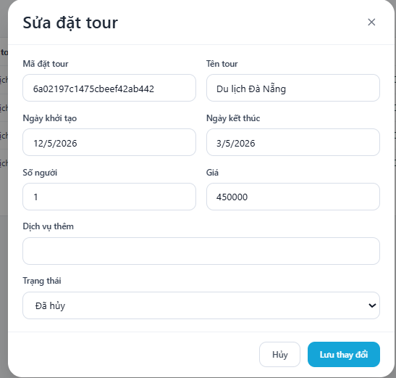

Test Case ID | Mô tả | Quy trình | Điều kiện tiên quyết | Kết quả mong đợi | Kết quả thực tế | Kết quả |  |  |  |  |  | Chú thích
 |  |  |  |  |  | Vòng 1 |  |  | Vòng 2
 |  |  |  |  |  | Trạng thái | Ngày kiểm tra | Người kiểm tra | Trạng thái | Ngày kiểm tra | Người kiểm tra
GUI_SHOW Quản lý tài khoản
GUI-SDTT01 | [Sửa đặt tour] Title | Mở form Sửa đặt tour | Form đang mở | -Label : black -Status : enable | -Label : black -Status : enable | Passed | 2026-04-11 | Luân
GUI-SDTT02 | [Mã đặt tour] Textbox | Mở form Sửa đặt tour | Form đang mở | -Text color : black -Status : enable (có thể read-only) | -Text color : black -Status : enable | Passed | 2026-04-11 | Luân
GUI-SDTT03 | [Tên tour] Textbox | Mở form Sửa đặt tour | Form đang mở | -Text color : black -Status : enable | -Text color : black -Status : enable | Passed | 2026-04-11 | Luân
GUI-SDTT04 | [Ngày khởi tạo] Date Picker | Mở form Sửa đặt tour | Form đang mở | -Text color : black -Status : enable | -Text color : black -Status : enable | Passed | 2026-04-11 | Luân
GUI-SDTT05 | [Ngày kết thúc] Date Picker | Mở form Sửa đặt tour | Form đang mở | -Text color : black -Status : enable | -Text color : black -Status : enable | Passed | 2026-04-11 | Luân
GUI-SDTT06 | [Số người] Textbox | Mở form Sửa đặt tour | Form đang mở | -Text color : black -Status : enable | -Text color : black -Status : enable | Passed | 2026-04-11 | Luân
GUI-SDTT07 | [Giá] Textbox | Mở form Sửa đặt tour | Form đang mở | -Text color : black -Status : enable | -Text color : black -Status : enable | Passed | 2026-04-11 | Luân
GUI-SDTT08 | [Dịch vụ thêm] Textarea | Mở form Sửa đặt tour | Form đang mở | -Text color : black -Status : enable | -Text color : black -Status : enable | Passed | 2026-04-11 | Luân
GUI-SDTT09 | [Trạng thái] Dropdown list | Mở form Sửa đặt tour | Form đang mở | -Text color : black -Status : enable | -Text color : black -Status : enable | Passed | 2026-04-11 | Luân
GUI-SDTT10 | Nút [Hủy] Button | Mở form Sửa đặt tour | Form đang mở | -Text color : black -Status : enable | -Text color : black -Status : enable | Passed | 2026-04-11 | Luân
GUI-SDTT11 | Nút [Lưu thay đổi] Button | Mở form Sửa đặt tour | Form đang mở | -Text color : white -Status : enable | -Text color : white -Status : enable | Passed | 2026-04-11 | Luân
FUNCTION_SHOW Quản lý tài khoản
FUNC-SDTT01 | Sửa đặt tour thành công | 1. Mở form Sửa đặt tour 2. Thay đổi Số người, Giá, Trạng thái, Dịch vụ thêm 3. Nhấn [Lưu thay đổi] | Form Sửa đang mở | Cập nhật thành công + Hiển thị thông báo “Cập nhật đặt tour thành công” + Đóng form và refresh danh sách | Cập nhật thành công + Hiển thị thông báo “Cập nhật đặt tour thành công” + Đóng form và refresh danh sách | Passed | 2026-04-11 | Luân | Passed | 2026-04-13 | Hà
FUNC-SDTT02 | Thay đổi trạng thái đặt tour | 1. Mở form Sửa 2. Đổi Trạng thái (ví dụ: Chưa xác nhận → Đã hủy) 3. Nhấn [Lưu thay đổi] | Form Sửa đang mở | Trạng thái thay đổi thành công | Trạng thái thay đổi thành công | Passed | 2026-04-11 | Luân
FUNC-SDTT03 | Validation bắt buộc một số trường | 1. Xóa Số người hoặc Giá 2. Nhấn [Lưu thay đổi] | Form Sửa đang mở | Hiển thị thông báo lỗi bắt buộc | Hiển thị thông báo lỗi bắt buộc | Passed | 2026-04-11 | Luân
FUNC-SDTT04 | Kiểm tra ngày bắt đầu | 1. Đặt Ngày kết thúc trước Ngày khởi tạo 2. Nhấn [Lưu thay đổi] | Form Sửa đang mở | Không cho chọn ngày trong quá khứ | Không cho chọn ngày trong quá khứ | Passed | 2026-04-11 | Luân
FUNC-SDTT05 | Kiểm tra ngày kết thúc | 1. Đặt Ngày kết thúc trước Ngày khởi tạo 2. Nhấn [Lưu thay đổi] | Form Sửa đang mở | Không cho chọn ngày trùng với ngày khởi tạo | Không cho chọn ngày trùng với ngày khởi tạo | Passed | 2026-04-11 | Luân
FUNC-SDTT06 | Hủy chỉnh sửa đặt tour | 1. Thay đổi thông tin 2. Nhấn nút [Hủy] | Form Sửa đang mở | Đóng form, tất cả thay đổi không được lưu | Đóng form, tất cả thay đổi không được lưu | Passed | 2026-04-11 | Luân
FUNC-SDTT07 | Kiểm tra dữ liệu preload | 1. Nhấn chỉnh sửa một booking 2. Quan sát các trường | Form Sửa đang mở | Tất cả các trường hiển thị đúng dữ liệu hiện tại của booking | Tất cả các trường hiển thị đúng dữ liệu hiện tại của booking | Passed | 2026-04-11 | Luân | Passed | 2026-04-13 | Hà
FUNC-SDTT08 | Sửa dịch vụ thêm | 1. Nhập/chỉnh nội dung Dịch vụ thêm 2. Nhấn [Lưu thay đổi] | Form Sửa đang mở | Lưu dịch vụ thêm thành công | Lưu dịch vụ thêm thành công | Passed | 2026-04-11 | Luân | Passed | 2026-04-13 | Hà

Quản lý đánh giá
Project Name | XÂY DỰNG WEBSITE ĐẶT TOUR DU LỊCH TÍCH HỢP HỆ THỐNG GỢI Ý DỰA TRÊN AI
Module Code | Quản lý đánh giá
 | Hoàn thành | Lỗi | Chưa kiểm tra | Bị chặn | Tổng lần kiểm tra
Round 1 | 19 | 0 | 0 | 0 | 19
Round 2 | 0 | 0 | 0 | 0 | 0
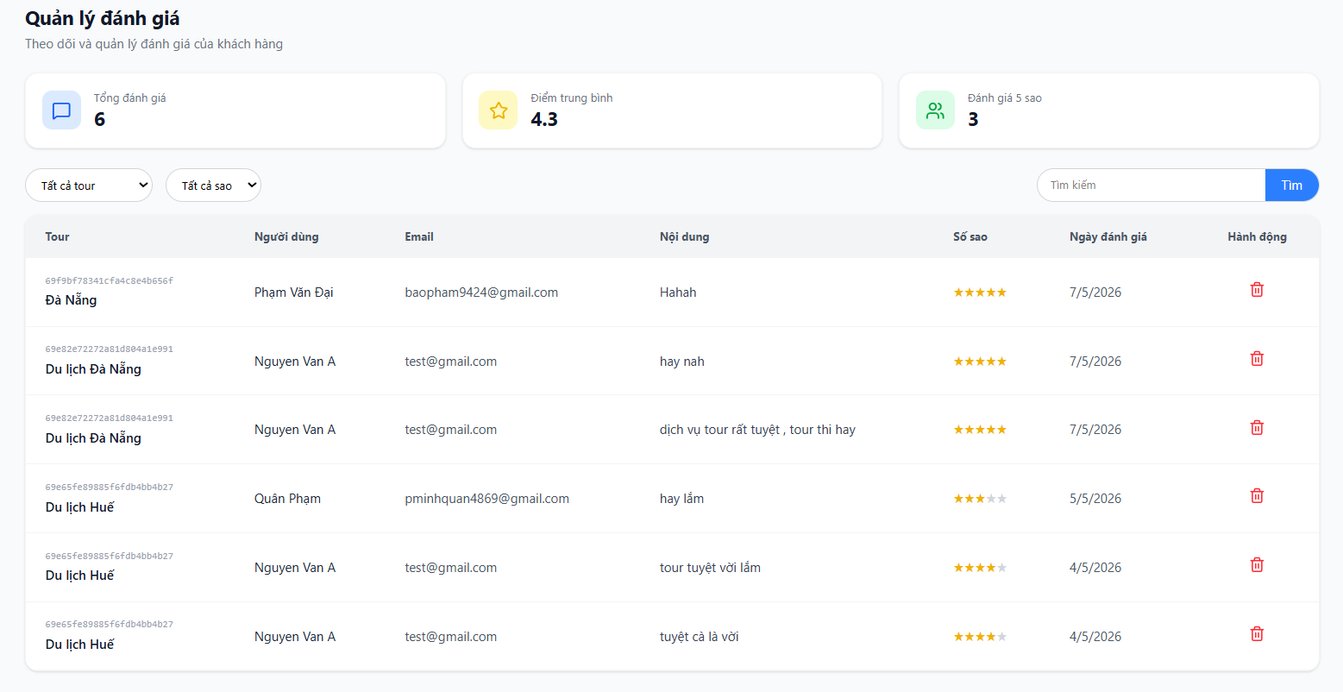

Test Case ID | Mô tả | Quy trình | Điều kiện tiên quyết | Kết quả mong đợi | Kết quả thực tế | Kết quả |  |  |  |  |  | Chú thích
 |  |  |  |  |  | Vòng 1 |  |  | Vòng 2
 |  |  |  |  |  | Trạng thái | Ngày kiểm tra | Người kiểm tra | Trạng thái | Ngày kiểm tra | Người kiểm tra
GUI_SHOW Quản lý tài khoản
GUI-QLDG01 | [Văn bản, quản lý]Label | Mở bảng quản lý đánh giá | Đăng nhập thành công vào hệ thống | -Label : light -Status : enable | -Label : light -Status : enable | Passed | 2026-04-13 | Hà
GUI-QLDG02 | Tiêu đề trang “Quản lý đánh giá” | Mở bảng quản lý đánh giá | Đăng nhập thành công vào hệ thống | -Label : black -Status : enable | -Label : black -Status : enable | Passed | 2026-04-13 | Hà
GUI-QLDG03 | Card “Tổng đánh giá” | Mở bảng quản lý đánh giá | Đăng nhập thành công vào hệ thống | -Label : light -Status : enable | -Label : light -Status : enable | Passed | 2026-04-13 | Hà
GUI-QLDG04 | Card “Điểm trung bình” | Mở bảng quản lý đánh giá | Đăng nhập thành công vào hệ thống | -Label : light -Status : enable | -Label : light -Status : enable | Passed | 2026-04-13 | Hà
GUI-QLDG05 | Card “Đánh giá 5 sao” | Mở bảng quản lý đánh giá | Đăng nhập thành công vào hệ thống | -Label : light -Status : enable | -Label : light -Status : enable | Passed | 2026-04-13 | Hà
GUI-QLDG06 | Dropdown “Tất cả tour” | Mở bảng quản lý đánh giá | Đăng nhập thành công vào hệ thống | -Text color : black -Status : enable | -Text color : black -Status : enable | Passed | 2026-04-13 | Hà
GUI-QLDG07 | Dropdown “Tất cả sao” | Mở bảng quản lý đánh giá | Đăng nhập thành công vào hệ thống | -Text color : black -Status : enable | -Text color : black -Status : enable | Passed | 2026-04-13 | Hà
GUI-QLDG08 | Ô tìm kiếm | Mở bảng quản lý đánh giá | Đăng nhập thành công vào hệ thống | -Text color : black -Status : enable | -Text color : black -Status : enable | Passed | 2026-04-13 | Hà
GUI-QLDG09 | Nút “Tìm” Button | Mở bảng quản lý đánh giá | Đăng nhập thành công vào hệ thống | -Text color : light -Status : enable -Background : primary | -Text color : light -Status : enable -Background : primary | Passed | 2026-04-13 | Hà
GUI-QLDG10 | Data Table Quản lý đánh giá | Mở bảng quản lý đánh giá | Đăng nhập thành công vào hệ thống | -Text color : black -Status : enable -Background : white | -Text color : black -Status : enable -Background : white | Passed | 2026-04-13 | Hà
GUI-QLDG11 | Cột Số sao (Rating) | Mở bảng quản lý đánh giá | Đăng nhập thành công vào hệ thống | Hiển thị icon sao vàng | Hiển thị đúng số sao | Passed | 2026-04-13 | Hà
GUI-QLDG12 | Cột Hành động (Xóa) | Mở bảng quản lý đánh giá | Đăng nhập thành công vào hệ thống | Icon thùng rác | Icon xóa hiển thị đúng | Passed | 2026-04-13 | Hà
FUNCTION_SHOW Quản lý tài khoản
FUNC-QLDG01 | Xác thực trang Quản lý đánh giá | 1. Đăng nhập Admin 2. Vào mục Quản lý đánh giá | Đăng nhập thành công vào hệ thống | Hiển thị tiêu đề “Quản lý đánh giá” và 3 card thống kê | Hiển thị đúng trang | Passed | 2026-04-13 | Hà
FUNC-QLDG02 | Hiển thị các card thống kê | 1. Vào Quản lý đánh giá | Đăng nhập thành công vào hệ thống | Hiển thị đúng: Tổng đánh giá (6), Điểm trung bình (4.3), Đánh giá 5 sao (3) | Hiển thị đúng số liệu | Passed | 2026-04-13 | Hà
FUNC-QLDG03 | Kiểm tra lọc theo Tour | 1. Chọn tour trong dropdown “Tất cả tour” | Đăng nhập thành công vào hệ thống | Hiển thị chỉ đánh giá của tour đã chọn | Lọc theo tour thành công | Passed | 2026-04-13 | Hà
FUNC-QLDG04 | Kiểm tra lọc theo số sao | 1. Chọn mức sao trong dropdown “Tất cả sao” | Đăng nhập thành công vào hệ thống | Hiển thị đánh giá có số sao tương ứng | Lọc theo sao thành công | Passed | 2026-04-13 | Hà
FUNC-QLDG05 | Kiểm tra chức năng tìm kiếm | 1. Nhập từ khóa vào ô tìm kiếm 2. Nhấn nút “Tìm” | Đăng nhập thành công vào hệ thống | Hiển thị đánh giá chứa từ khóa trong nội dung hoặc tên người dùng | Tìm kiếm đúng kết quả | Passed | 2026-04-13 | Hà
FUNC-QLDG06 | Hiển thị bảng danh sách đánh giá | 1. Vào Quản lý đánh giá | Đăng nhập thành công vào hệ thống | Hiển thị đầy đủ các cột: Tour, Người dùng, Email, Nội dung, Số sao, Ngày đánh giá, Hành động | Hiển thị đầy đủ bảng | Passed | 2026-04-13 | Hà
FUNC-QLDG07 | Kiểm tra xóa đánh giá | 1. Nhấn icon thùng rác ở một dòng 2. Xác nhận xóa | Đăng nhập thành công vào hệ thống | Hiển thị thông báo xác nhận và xóa đánh giá thành công | Xóa đánh giá thành công | Passed | 2026-04-13 | Hà

Xem hoá đơn
Project Name | XÂY DỰNG WEBSITE ĐẶT TOUR DU LỊCH TÍCH HỢP HỆ THỐNG GỢI Ý DỰA TRÊN AI
Module Code | Quản lý đánh giá
 | Hoàn thành | Lỗi | Chưa kiểm tra | Bị chặn | Tổng lần kiểm tra
Round 1 | 13 | 6 | 0 | 0 | 19
Round 2 | 6 | 0 | 0 | 0 | 6
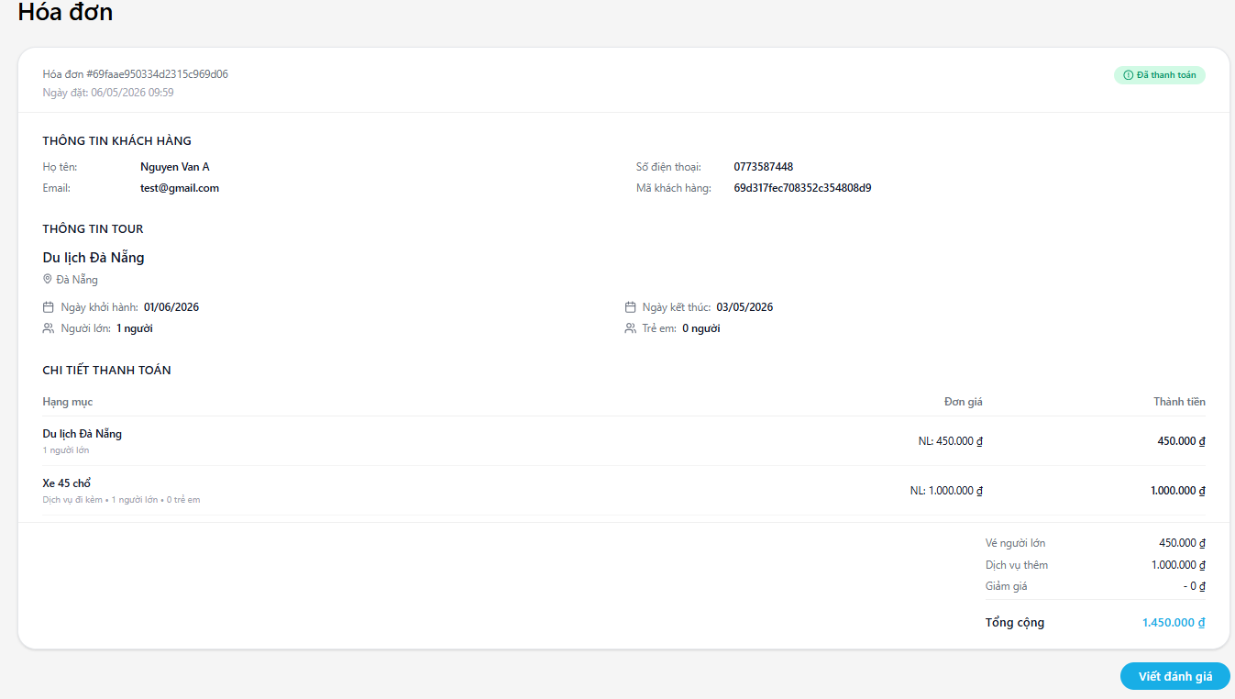

Test Case ID | Mô tả | Quy trình | Điều kiện tiên quyết | Kết quả mong đợi | Kết quả thực tế | Kết quả |  |  |  |  |  | Chú thích
 |  |  |  |  |  | Vòng 1 |  |  | Vòng 2
 |  |  |  |  |  | Trạng thái | Ngày kiểm tra | Người kiểm tra | Trạng thái | Ngày kiểm tra | Người kiểm tra
GUI_SHOW Quản lý tài khoản
GUI-XHD01 | [Hóa đơn] Title | Mở trang xem hóa đơn | Đã đặt tour | -Label : black -Status : enable | -Label : black -Status : enable | Passed | 2026-04-14 | Hà
GUI-XHD02 | Mã hóa đơn & Ngày tạo | Mở trang xem hóa đơn | Đã đặt tour | -Text color : black -Status : enable | -Label : black -Status : enable | Passed | 2026-04-14 | Hà
GUI-XHD03 | Trạng thái hóa đơn | Mở trang xem hóa đơn | Đã đặt tour | -Text color : black -Status : enable | -Label : black -Status : enable | Passed | 2026-04-14 | Hà
GUI-XHD04 | Phần [Thông tin khách hàng] | Mở trang xem hóa đơn | Đã đặt tour | -Text color : black -Status : enable | -Label : black -Status : enable | Passed | 2026-04-14 | Hà
GUI-XHD06 | Bảng [Chi tiết thanh toán] | Mở trang xem hóa đơn | Đã đặt tour | -Text color : black -Status : enable | -Text color : black -Status : enable | Passed | 2026-04-14 | Hà
GUI-XHD07 | Phần Tổng cộng | Mở trang xem hóa đơn | Đã đặt tour | -Text color : black -Status : enable | -Text color : black -Status : enable | Failed | 2026-04-14 | Hà | Passed | 2026-04-15 | Luân
GUI-XHD08 | Nút [Viết đánh giá] | Mở trang xem hóa đơn | Đã đặt tour | -Text color : white -Status : enable Nền xanh nổi bật | -Text color : white -Status : enable Nền xanh nổi bật | Failed | 2026-04-14 | Hà | Passed | 2026-04-15 | Luân
FUNCTION_SHOW Quản lý tài khoản
FUNC-XHD01 | Xem đầy đủ thông tin hóa đơn | 1. Vào Quản lý đặt tour 2. Nhấn icon xem chi tiết của một booking | Đã đặt tour | Hiển thị đầy đủ tất cả thông tin hóa đơn (khách hàng, tour, chi tiết thanh toán, tổng tiền) | Hiển thị đầy đủ tất cả thông tin hóa đơn (khách hàng, tour, chi tiết thanh toán, tổng tiền) | Failed | 2026-04-14 | Luân | Passed | 2026-04-15 | Luân
FUNC-XHD02 | Kiểm tra tính chính xác tổng tiền | Mở hóa đơn | Đã đặt tour | Tổng tiền tính đúng | Tổng tiền tính đúng | Failed | 2026-04-14 | Luân | Passed | 2026-04-15 | Luân
FUNC-XHD03 | Hiển thị nút Viết đánh giá | Mở hóa đơn của tour đã hoàn thành | Đã đặt tour | Nút “Viết đánh giá” hiển thị và có thể click | Nút “Viết đánh giá” hiển thị và có thể click | Failed | 2026-04-14 | Luân | Passed | 2026-04-15 | Luân
FUNC-XHD05 | Kiểm tra thông tin khách hàng | Mở hóa đơn | Đã đặt tour | Hiển thị đúng Họ tên, Email, SĐT, Mã khách hàng | Hiển thị đúng Họ tên, Email, SĐT, Mã khách hàng | Failed | 2026-04-14 | Luân | Passed | 2026-04-15 | Luân

